2021_08_data
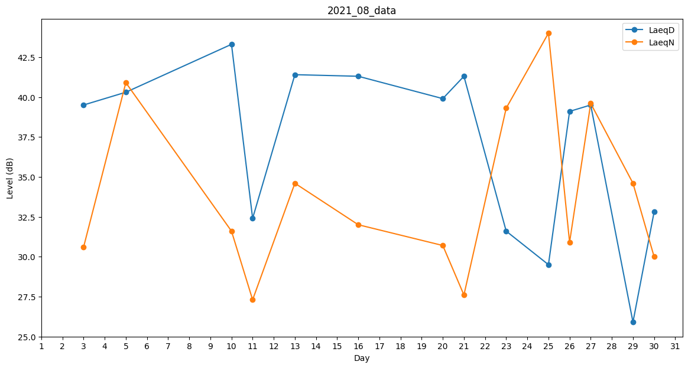
Day | LaeqD | LaeqN
1 | 0 | 0
2 | 27 | 0
3 | 39.5 | 30.6
4 | 31.6 | 0
5 | 40.3 | 40.9
6 | 27 | 0
7 | 0 | 0
8 | 29.4 | 0
9 | 0 | 29.3
10 | 43.3 | 31.6
11 | 32.4 | 27.3
12 | 26.5 | 0
13 | 41.4 | 34.6
14 | 0 | 0
15 | 0 | 0
16 | 41.3 | 32
17 | 37.6 | 0
18 | 42.8 | 0
19 | 40.9 | 0
20 | 39.9 | 30.7
21 | 41.3 | 27.6
22 | 0 | 0
23 | 31.6 | 39.3
24 | 0 | 0
25 | 29.5 | 44
26 | 39.1 | 30.9
27 | 39.5 | 39.6
28 | 0 | 0
29 | 25.9 | 34.6
30 | 32.8 | 30
31 | 0 | 0

